АП+Прайс
 |  | АДРЕСНАЯ ПРОГРАММА И ПРАЙС

 |  | НОВОГИРЕЕВО ЖК Большое Кусково

РАЙОН
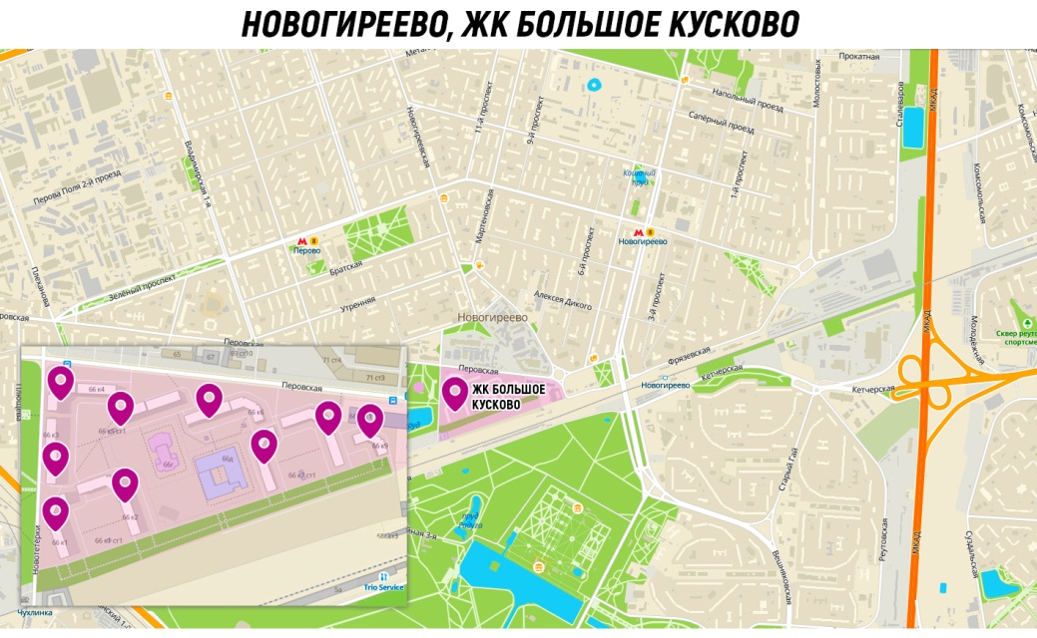
 | Количество стендов | Микрорайон | Кол-во стендов | Цена А5 за 1стенд | Стоимость А5 за Микр | Цена А4 за 1стенд | Стоимость А4 за Микр | Цена А3 за 1стенд | Стоимость А3 за Микр | Дата начала РК (период 1мес) | Рекламный носитель
НОВОГИРЕЕВО ЖК Большое Кусково | 37 | ЖК Большое Кусково | 37 | 250.00 | 9,250.00 | 390.00 | 14,430.00 | 660.00 | 24,420.00 | с 10 числа | Закрытый стенд в лифтовом холле
ЖК Большое Кусково | 37
Перовская 66 к1 | 4
Перовская 66 к2 | 5
Перовская 66 к3 | 4
Перовская 66 к4 | 4
Перовская 66 к5 | 4
Перовская 66 к6 | 5
Перовская 66 к7 | 4
Перовская 66 к8 | 5
Перовская 66 к9 | 2
Общий итог | 37

ИНТЕРАКТИВНАЯ КАРТА

